Sheet1
Thời Trang Nam | 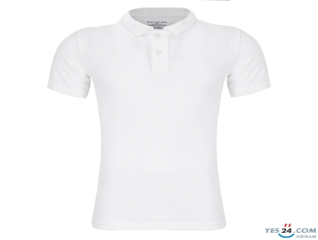
Điện Thoại & phụ kiện | 
Thiết bị điện tử | 
Máy tính và laptop | 
máy ảnh & máy quay phim | 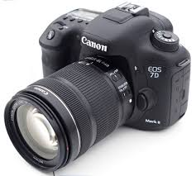
đồng hồ | 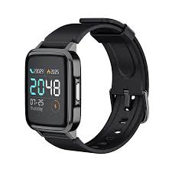
giày dép nam | 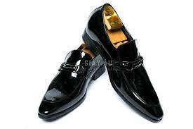
Thiết bị điện gia dụng | 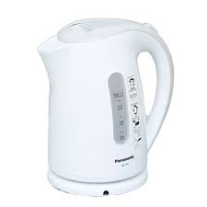
Thể thao & du lịch | 
ô tô & xe máy & xe đạp | 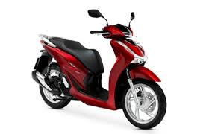
Balo & túi ví nam | 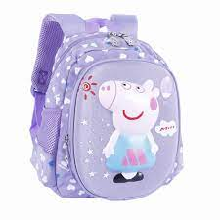
Đồ chơi | 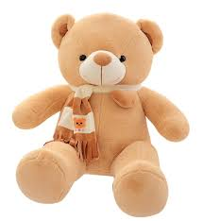
Chăm sóc thú cưng | 
thời trang nữ | 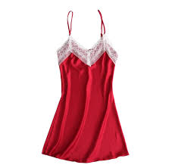
Mẹ & Bé | 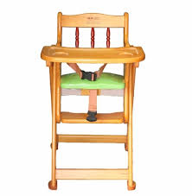
Nhà cửa & đời sống | 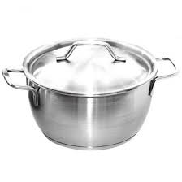
Sắc đẹp | 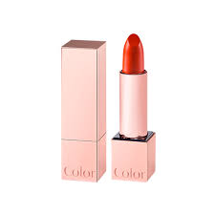
Sức khỏe | 
Giày dép nữ | 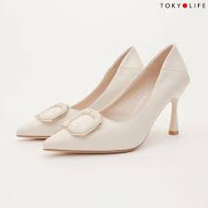
Túi ví nữ | 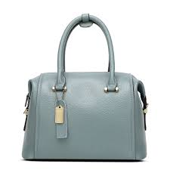
Phụ kiện & Trang sức nữ | 
Bách hóa online | 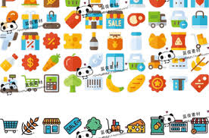
Nhà sách online | 
Thời trang trẻ em | 
Giặt giũ & chăm sóc nhà cửa | 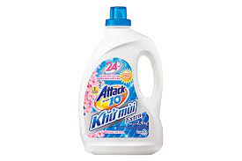
voucher & dịch vụ | 

